상품제안서
송월 프리미엄 선물세트(카운테스마라 센치40+스마트온도텀블러 500ml) | 상품코드: S45384

 |  |  |  |  |  |  | 02-713-8555 | www.synergygift.co.kr
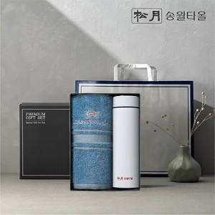 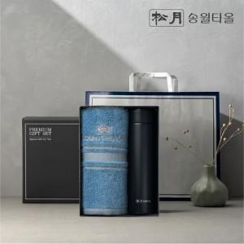 

【상세/제작정보】 | <p><span style="font-size: 14pt;">※ 기본 텀블러 레이저 or DTF필름컬러인쇄 / 타올 나염인쇄</span></p><p>&nbsp;</p><p><span style="font-size: 14pt;">※ 수건 자수인쇄 진행시 디자인 난이도에 따라서 인쇄비 편차 발생 됩니다.</span>&nbsp;</p>

【인쇄/포장옵션】 | 실크, 레이저, 자수, UV DTF컬러필름 / 포장지포장

【공급단가】 | 수량 | 30~ | 100~ | 300~ | 1,000~ | 3,000~
*VAT별도 | 단가 | 11,700원 | 11,070원 | 10,530원 | 10,260원 | 10,080원

【상품 URL】 | https://www.synergygift.co.kr:443/src/goods_detail.php?gdno=45384

